CAR-0001
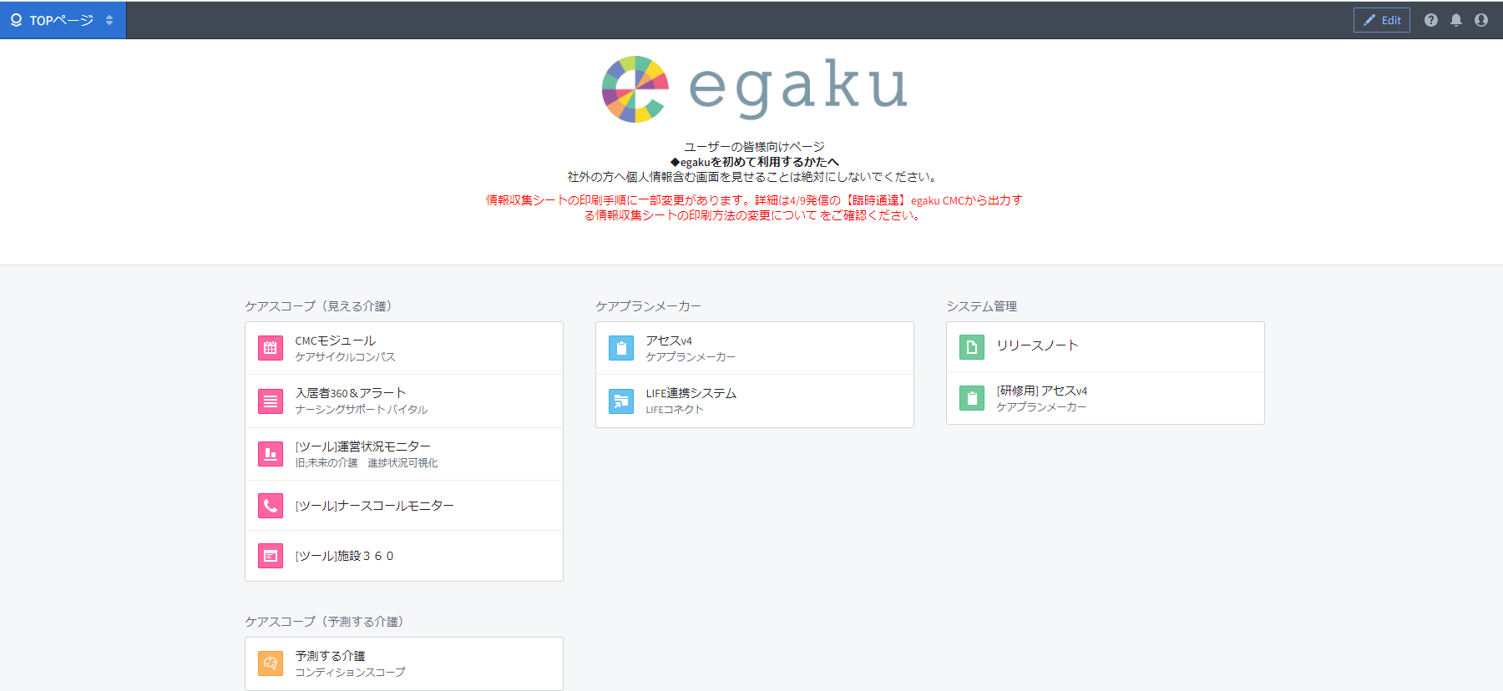
プロジェクト名 | RDP - Wellbeing - Carbon |  | システム名／サブシステム名 |  | RDP - Carbon Workspace 「本社」, RDP - Carbon Workspace 「深掘施設版」
ドキュメント名 | 画面レイアウト | 画面ID | CAR-0001 | 画面名 | トップ画面
 |  |  |  |  |  | 【概要】
 |  |  |  |  |  | ・egaku標準アプリのランディングページ（ホーム画面）

 |  |  |  |  |  | 【初期表示】

❶
 |  |  |  |  |  | 【操作・処理】
 |  |  |  |  |  | ❶メニュー 「施設360」をクリックしてブラウザタブとして開く

 |  |  |  |  |  | 【特記事項】

SIS-2-1-1-1
プロジェクト名 | RDP - Wellbeing - CMC |  | システム名／サブシステム名 |  | 施設基本情報
ドキュメント名 | 画面レイアウト | 画面ID | SIS-2-1-1-1 | 画面名 | 基本情報
 |  |  |  |  |  | 【概要】
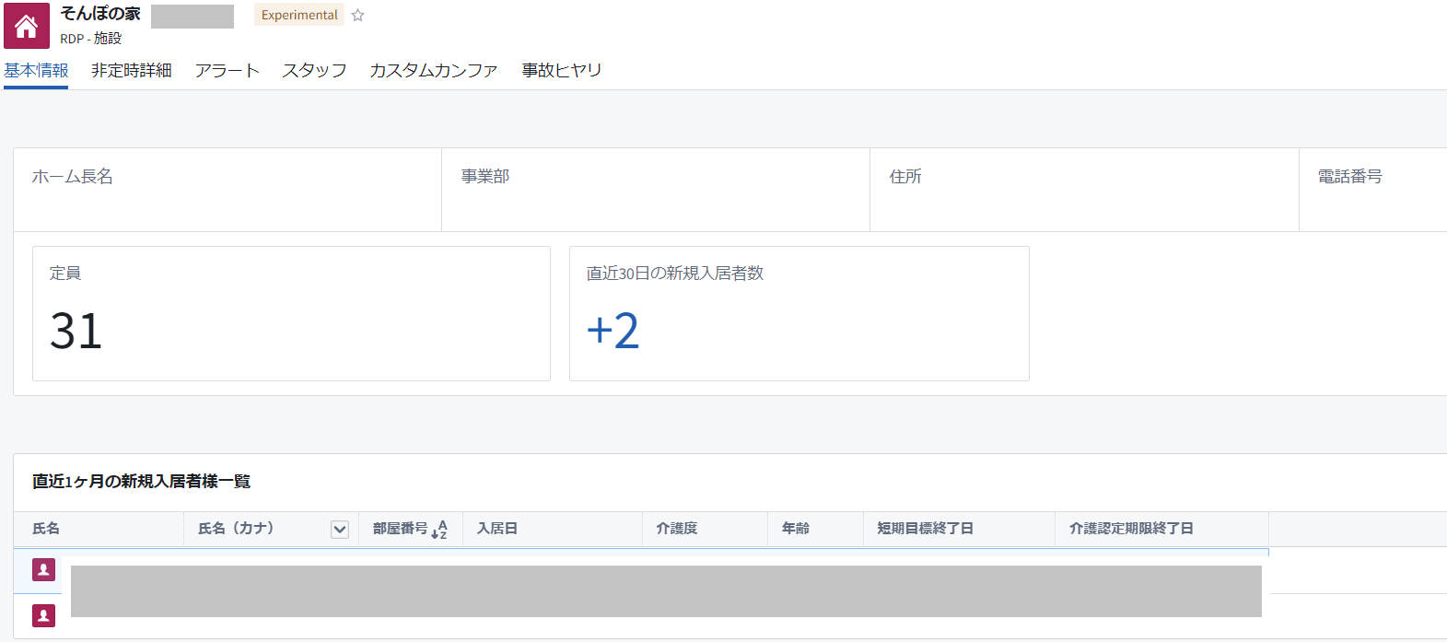
 |  |  |  |  |  | ・施設の一覧情報を表示する

❶

❷
 |  |  |  |  |  | 【初期表示】
 |  |  |  |  |  | 自施設が選択済みの状態（権限により変化）

 |  |  |  |  |  | 【操作・処理】
 |  |  |  |  |  | 特になし（表示情報閲覧のみ）

 |  |  |  |  |  | 【特記事項】
 |  |  |  |  |  | ❶表示される社員の所属情報等について 基本的にカンパニーの情報を取得元としているが、更新タイミングが月次かつ開発側による手動更新となり最大２ヵ月程度前の情報が表示される。（閲覧時に前々月の人事情報が表示されているという事） ❷「定員」情報について 旧施設管理システムの情報を表示しており、2023/9以降の新規ホームはfoundry上でマスタを持つ。開発側でマスタ更新を今後も予定している。（万が一表示されない場合はred_mineにてお問い合わせ）

SIS-2-1-3-1
プロジェクト名 | RDP - Wellbeing - CMC |  | システム名／サブシステム名 |  | 施設での非定時ケアサマリ
ドキュメント名 | 画面レイアウト | 画面ID | SIS-2-1-3-1 | 画面名 | 非定時詳細
 |  |  |  |  |  | 【概要】
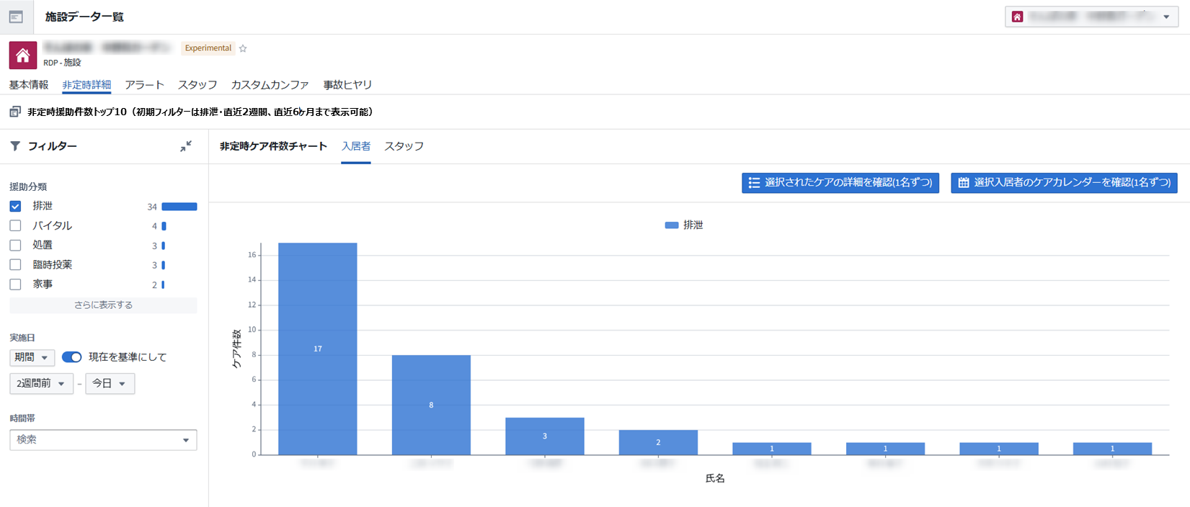
 |  |  |  |  |  | 非定時ケア件数のトップ10を表示 （入居者別/スタッフ別ケア分類別の積上げ棒グラフ）

❷
❶
❹
❸

❸
 |  |  |  |  |  | 【初期表示】
 |  |  |  |  |  | ケア分類は排泄（非定時のみ）初期選択状態となる。実施日は直近2週間 入居者タブ選択状態が初期画面となる

 |  |  |  |  |  | 【操作・処理】
 |  |  |  |  |  | ❶フィルター ケア分類、実施日のものでグラフに反映する ❷タブの切替 入居者、スタッフごとの非定時ケア件数を表示する ❸画面の開閉 「入居者」タブのグラフより1名選択、クリックかボタン❸を押すとケア記録（"SIS-2-1-3-3-3"）を表示 「スタッフ」タブのグラフより1名選択、クリックかボタン❸を押すとケア記録（"SIS-2-1-3-4-2"）を表示 ❹「入居者」タブの棒グラフより1名選択しボタン❹を押すとカスタムメイドケアサポートのケアカレンダーを表示（CMC機能は割愛する）

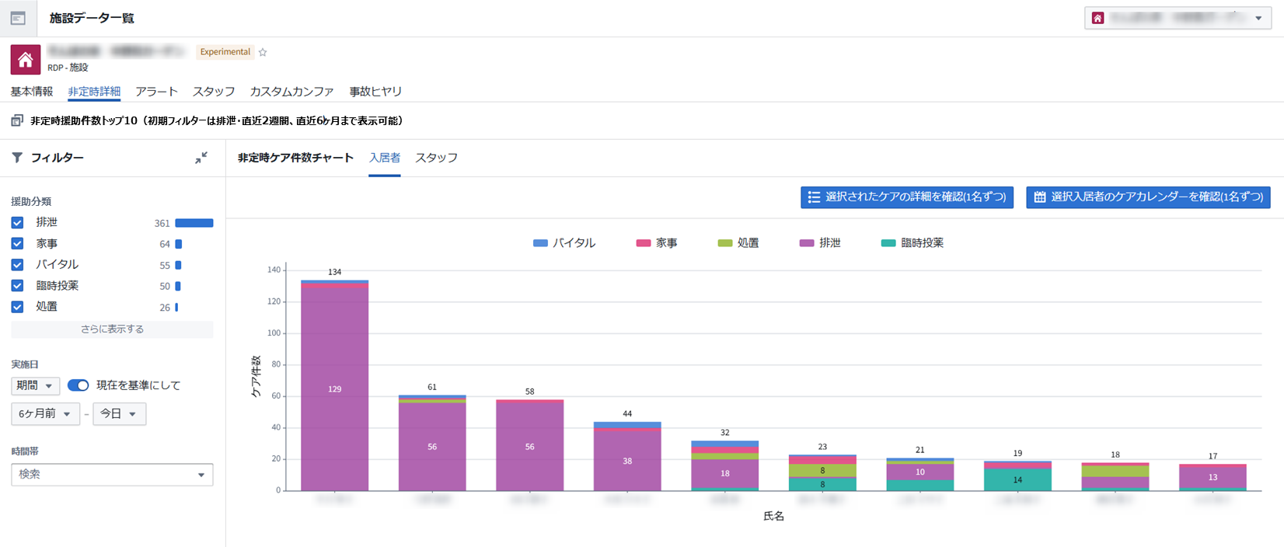

 |  |  |  |  |  | 【特記事項】
 |  |  |  |  |  | ❶のフィルターのチェックを全てはずした場合グラフは全ケア項目分類の積み上げ棒グラフとして表示される（下段図イメージ） 表示対象の援助は、下記の通り 様子、苦情相談(苦情相談および苦情)、体位変換、巡視、予定投薬、入浴清拭、品物受渡、臨時投薬、整容清潔更衣、レク、バイタル、家事、機能訓練、各種測定、飲水、生活支援サービス、診察、口腔ケア、医療行為補助、自立支援、義歯渡し、移動、付添代行、処置、外出、面会 (実施入力の必要なし)

SIS-2-1-3-3-3
❶
プロジェクト名 | RDP - Wellbeing - CMC |  | システム名／サブシステム名 |  | 施設での非定時ケアサマリ
ドキュメント名 | 画面レイアウト | 画面ID | SIS-2-1-3-3-3 | 画面名 | 非定時詳細 - ケアの詳細確認
 |  |  |  |  |  | 【概要】
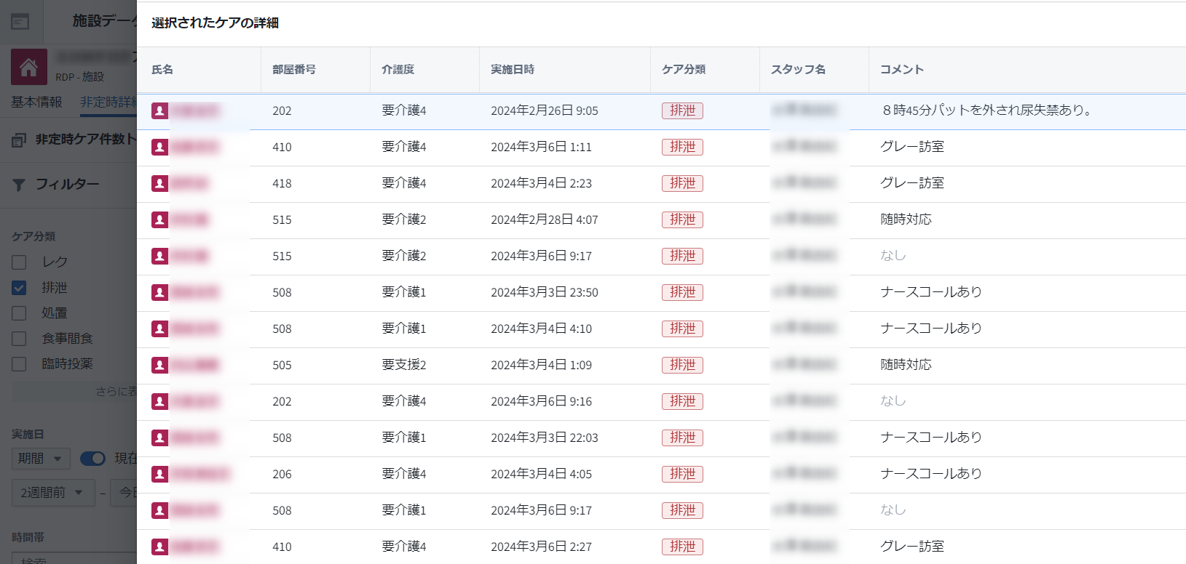
×
 |  |  |  |  |  | 非定時詳細画面で対象入居者1名を選択し、「選択されたケア詳細を確認」ボタンを押下時に遷移する画面。

 |  |  |  |  |  | 【初期表示】
 |  |  |  |  |  | 選択された入居者のケア詳細（非定時のみ）を表示。未選択の場合は、エラー表示。

 |  |  |  |  |  | 【操作・処理】
 |  |  |  |  |  | ❶前の画面に戻る

❶


 |  |  |  |  |  | 【特記事項】
 |  |  |  |  |  | ❷前の画面で、入居者未選択時に表示される文章について（エラー時の表示文字列） ※開発前の設計用イメージであり、実際の画面では黒字表示、改行等が異なる

❷

前の画面で対象者のグラフの選択がありません。
確認したい対象者のグラフを選択して
再度「選択されたケアの詳細を確認」をクリックください。

SIS-2-1-3-3-4-2
❶
プロジェクト名 | RDP - Wellbeing - CMC |  | システム名／サブシステム名 |  | 施設での非定時ケアサマリ
ドキュメント名 | 画面レイアウト | 画面ID | SIS-2-1-3-4-2 | 画面名 | 非定時詳細 - ケアの詳細確認
 |  |  |  |  |  | 【概要】
×
 |  |  |  |  |  | 非定時詳細画面で対象スタッフ1名を選択し、「選択されたケア詳細を確認」ボタンを押下時に遷移する画面。

 |  |  |  |  |  | 【初期表示】
 |  |  |  |  |  | 選択されたスタッフのケア詳細（非定時のみ）を表示。未選択の場合は、エラー表示。

 |  |  |  |  |  | 【操作・処理】
 |  |  |  |  |  | ❶前の画面に戻る

❶

 |  |  |  |  |  | 【特記事項】
 |  |  |  |  |  | ❷前の画面で、入居者未選択時に表示される文章について（エラー時の表示文字列） ※開発前の設計用イメージであり、実際の画面では黒字表示、改行等が異なる

❷

前の画面で対象者のグラフの選択がありません。
確認したい対象者のグラフを選択して
再度「選択されたケアの詳細を確認」をクリックください。

SIS-2-1-4-1
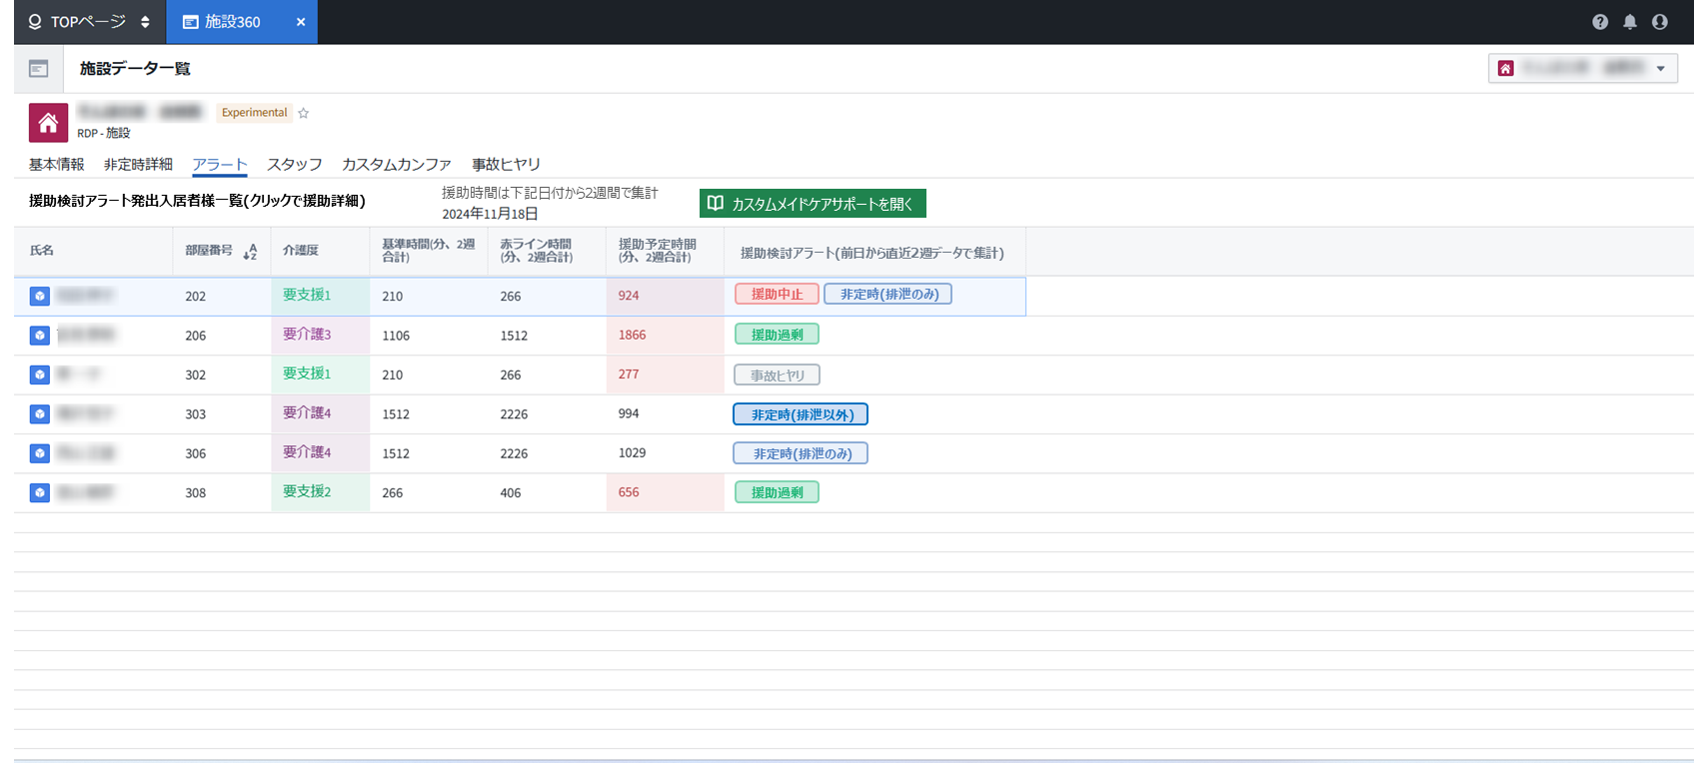
プロジェクト名 | RDP - Wellbeing - CMC |  | システム名／サブシステム名 |  | 区変・非定時アラートサマリ
ドキュメント名 | 画面レイアウト | 画面ID | SIS-2-1-4-1 | 画面名 | アラート
 |  |  |  |  |  | 【概要】
 |  |  |  |  |  | 援助過剰、援助中止、非定時(排泄のみ)、非定時(排泄以外)、事故ヒヤリのアラート対象者を表示する画面。

❷

❶

 |  |  |  |  |  | 【初期表示】
 |  |  |  |  |  | 対象週から2週間

 |  |  |  |  |  | 【操作・処理】
 |  |  |  |  |  | ❶画面の開閉 表から任意の行をクリックするとカスタムメイドケアサポート/基本情報画面を開く （カスタムメイドケアサポートの機能説明は割愛する） ❷「カスタムメイドケアサポートを開く」ボタンをクリックするとカスタムメイドケアサポートを開く/TOP画面を開く （カスタムメイドケアサポートの機能説明は割愛する）

 |  |  |  |  |  | 【特記事項】
 |  |  |  |  |  | ❶表のCare Management Statusについて 表示されるアラート名称・アラート判定定義はカスタムメイドケアサポートと共通のものである

SIS-2-1-5-1
プロジェクト名 | RDP - Wellbeing - CMC |  | システム名／サブシステム名 |  | 施設でのスタッフ状況
ドキュメント名 | 画面レイアウト | 画面ID | SIS-2-1-5-1 | 画面名 | スタッフ
 |  |  |  |  |  | 【概要】
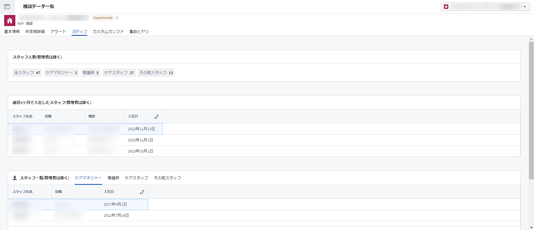
 |  |  |  |  |  | 管理者を除く、スタッフ一覧を表示する画面。

 |  |  |  |  |  | 【初期表示】
 |  |  |  |  |  | スタッフ一覧（管理者は除く）は、ケアマネジャータブを表示。

❶
 |  |  |  |  |  | 【操作・処理】
 |  |  |  |  |  | ❶タブ切替 ・スタッフ一覧（管理者は除く）は、役職別にタブ切替できる。

 |  |  |  |  |  | 【特記事項】
 |  |  |  |  |  | 入社日、役職情報等カンパニー情報の一部が表示されるため、施設360の閲覧は、SC05B11_egaku設定申請＞egaku管理職専用モジュールの権限が必要となる

SIS-2-1-6-1
プロジェクト名 | RDP - Wellbeing - CMC |  | システム名／サブシステム名 |  | 施設でのカンファ状況
ドキュメント名 | 画面レイアウト | 画面ID | SIS-2-1-6-1 | 画面名 | カスタムカンファ
 |  |  |  |  |  | 【概要】
 |  |  |  |  |  | カスタムカンファの月別記録数の棒グラフと一覧を表示する画面。
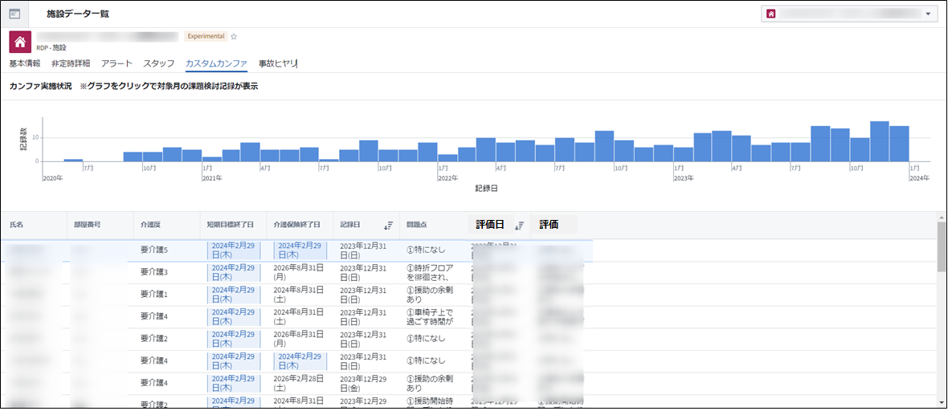

❶

 |  |  |  |  |  | 【初期表示】
 |  |  |  |  |  | 全ての記録を表示。

❷
 |  |  |  |  |  | 【操作・処理】
 |  |  |  |  |  | ❶フィルター ・棒グラフをいずれか任意選択し、対象月の記録一覧を表示する（フィルター結果は下段のテーブルに反映） ❷画面の開閉 ・記録一覧から対象入居者を選択し、カスタムカンファ記録の内容詳細画面を開く。（"SIS-2-1-6-4"）

 |  |  |  |  |  | 【特記事項】

SIS-2-1-6-4
プロジェクト名 | RDP - Wellbeing - CMC |  | システム名／サブシステム名 |  | 施設でのカンファ状況
ドキュメント名 | 画面レイアウト | 画面ID | SIS-2-1-6-4 | 画面名 | カスタムカンファ - 詳細画面
 |  |  |  |  |  | 【概要】
❶
 |  |  |  |  |  | カスタムカンファ画面の記録一覧（"SIS-2-1-6-1"）で対象入居者を選択時に遷移する画面。
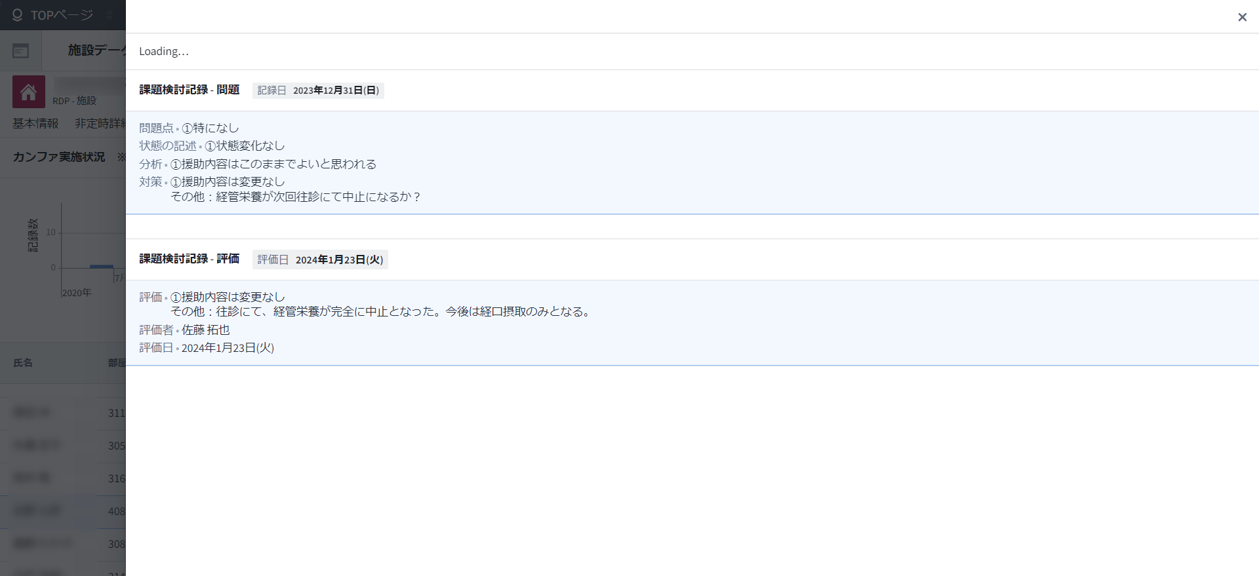

 |  |  |  |  |  | 【初期表示】
 |  |  |  |  |  | 選択された入居者のカスタムカンファ記録の内容詳細を表示。

 |  |  |  |  |  | 【操作・処理】
 |  |  |  |  |  | ❶前の画面に戻る

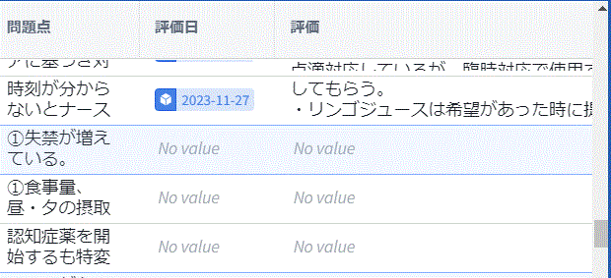
前画面（"SIS-2-1-6-1"）で評価がない場合

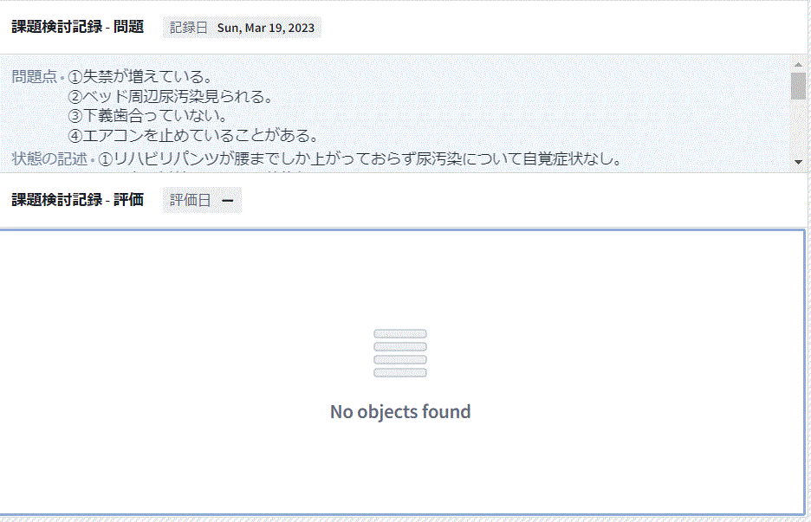
 |  |  |  |  |  | 【特記事項】
 |  |  |  |  |  | 問題と評価については1:Nの関係となり、その為、問題はあるが評価はないという事がありえる。評価が未入力の場合はNo objects found（オブジェクトが見つからない）表示となる

SIS-2-1-7-1
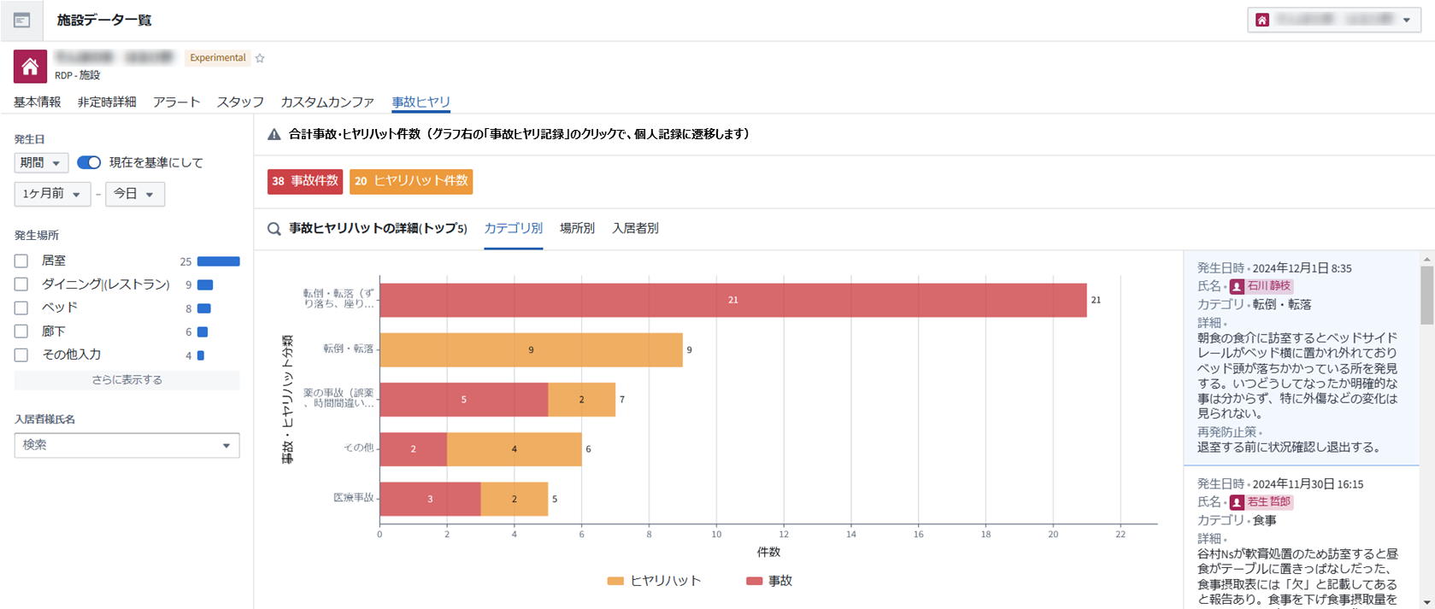
プロジェクト名 | RDP - Wellbeing - CMC |  | システム名／サブシステム名 |  | 事故ヒヤリハット発生状況
ドキュメント名 | 画面レイアウト | 画面ID | SIS-2-1-7-1 | 画面名 | 事故ヒアリ
 |  |  |  |  |  | 【概要】
 |  |  |  |  |  | 選択された施設において、すべての事故ヒヤリハットの記録を表示する画面

❶
❷
❹
❸
❺
 |  |  |  |  |  | 【初期表示】
 |  |  |  |  |  | 発生日は直近1カ月

 |  |  |  |  |  | 【操作・処理】
 |  |  |  |  |  | ❶タブ切替 カテゴリ別/場所別/入居者別にタブ切替可能 ❷フィルター チェックボックス、事故・ヒアリハット分類の棒グラフを任意選択可能、❸に反映される。 ❹内容表示 フィルター結果を表示。ユーザー（記録システム上で）未選択の場合、値は表示されない ❺カスタムメイドケアサポートの事故・ヒアリへ遷移 押下する事でカスタムメイドケアサポートの事故・ヒアリ画面へ遷移

 |  |  |  |  |  | 【特記事項】
 |  |  |  |  |  | ❸のグラフ分類について サンプル画面では"NoValue"の分類があるが、実際の画面では、「カテゴリ選択なし」「場所選択なし」「入居者選択なし」のいずれかのカテゴリ分類となる。それぞれ記録システム上で同項目の入力がない場合の分類となる

SIS-2-1-7-7
プロジェクト名 | RDP - Wellbeing - CMC |  | システム名／サブシステム名 |  | 事故ヒヤリハット発生状況
ドキュメント名 | 画面レイアウト | 画面ID | SIS-2-1-7-7 | 画面名 | 事故・ヒアリ
 |  |  |  |  |  | 【概要】
 |  |  |  |  |  | 前画面である事故ヒアリからの遷移画面となるため、"SIS-2-1-7-1"と交えて記載する

❹
 |  |  |  |  |  | 【初期表示】
 |  |  |  |  |  | -

 |  |  |  |  |  | 【操作・処理】
 |  |  |  |  |  | ❹カスタムメイドケアサポートの事故・ヒアリへ遷移 クリックする事でカスタムメイドケアサポートの事故・ヒアリ画面へ遷移（カスタムメイドケアサポートの機能についてはここでは割愛） ※入居者が未登録の事故の場合、特記事項に記載

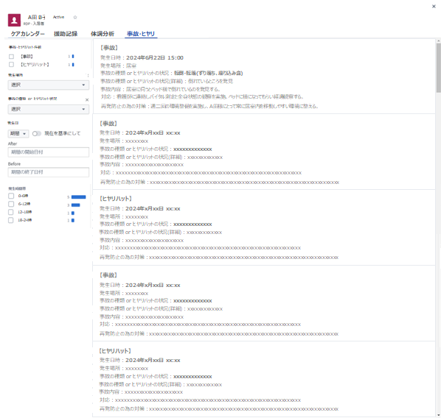
❹

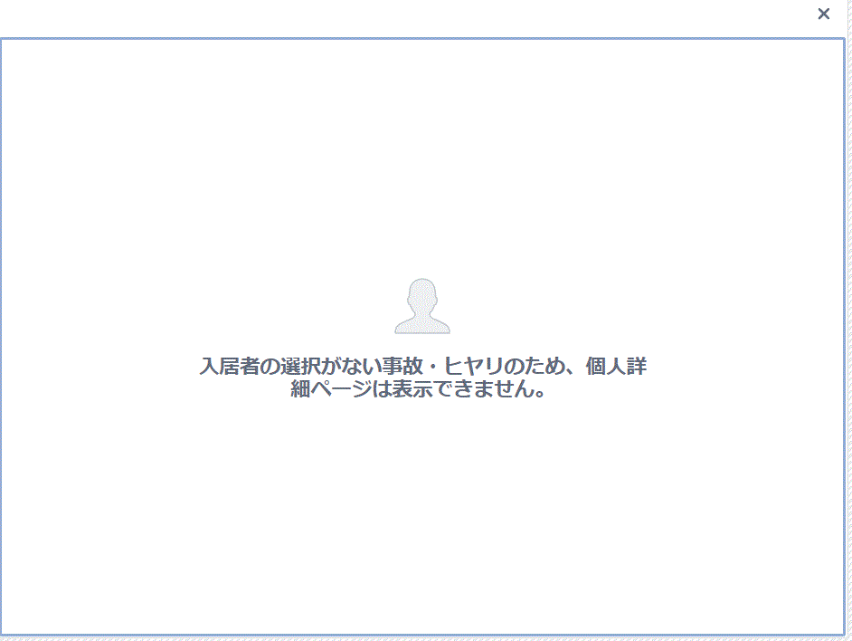

❹
 |  |  |  |  |  | 【特記事項】
 |  |  |  |  |  | ❹入居者選択なしの場合はエラーを表示 ※画面右上"×"クリックで元の画面に戻る

SIS-2-1- ××
開発中止
プロジェクト名 | RDP - Wellbeing - CMC |  | システム名／サブシステム名 |  | 施設でのスタッフ状況
ドキュメント名 | 画面レイアウト | 画面ID | 欠番 | 画面名 | スタッフ（業務予実）
 |  |  |  |  |  | 【概要】
 |  |  |  |  |  | スタッフ画面で対象スタッフを選択し、業務予実を表示する画面。

 |  |  |  |  |  | 【初期表示】
 |  |  |  |  |  | 当日を含む日曜日からの直近1週間を表示。 フィルターの初期表示は？

 |  |  |  |  |  | 【操作・処理】
 |  |  |  |  |  | ●フィルター ・ケア分類・援助結果、業務予定の有無を任意選択しカレンダーに反映する。 ●画面の開閉 ・カレンダー上の援助を選択すると、援助の詳細を表示

 |  |  |  |  |  | 【特記事項】

